租约整理
序号 | 面积 | 楼层 | 起始 | 终止 | 租金 | 租期 | 押金 | 增长率 | 年总租金
1 | 310 | 2层 | 2017-08-30 | 2020-09-01 | 3 | 3 | 押金3个月 |  | 339450 | 面积小、租期短，未约定增长率
2 | 1456.85 | 3层 | 2017-10-01 | 2020-09-30 | 2.3 | 3 | 押金3个月 | 2.90% | 1223025.575 | 按合同租金简单计算
3 | 3032 | 4层 | 2018-01-15 | 2024-01-14 | 2.2 | 6 | 押金1个月 | 3% | 2434696 | 按合同租金简单计算
4 | 1000 | 5层 | 2017-06-01 | 2022-05-31 | 2.5 | 5 | 押金3个月 | 3%-5% | 912500 | 合同约定
 | 5798.85 |  |  |  | 2.32 |  |  |  | 4909671.575

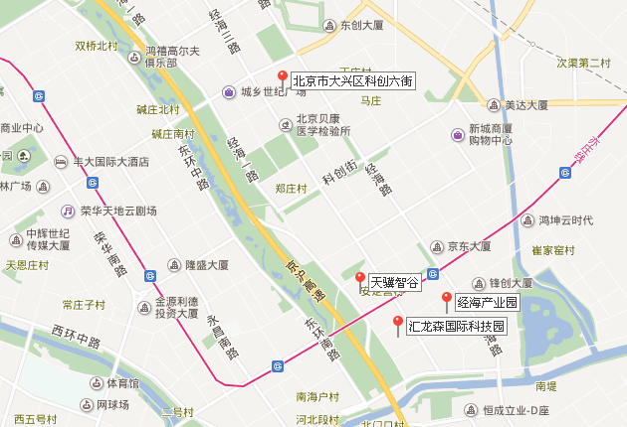
负1层 | 2842.27 | 2831.09
1层 | 2898.05
2层 | 2943.28
3层 | 2569.87
4层 | 2943.31
5层 | 2436.3
 | 16633.08 | 16986.51

